Sheet1
序号 | 效果需求 | 参考图 | 需求类型
1 | 1、默认为黑屏 2、当车路过时，屏幕出现数字，最多为2位数，数字显示为特效效果 |  | 特效
2 | 1、镭射光照在右下角的半透UI 2、车辆路过时，光照在车辆上方，UI置顶为上级 |  | UI
3 | 1、镭射灯照在地面，显示原型终点标记 2、终点标记缓慢转动 | 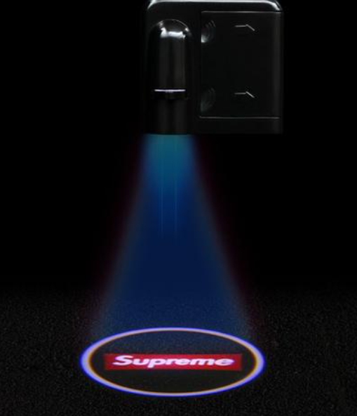 | UI
4 | 车辆到达终点后，屏幕显示Win |  | 特效

